93 新規学卒者の所定内給与額（大卒女子）
93 新規学卒者の所定内給与額（大卒女子）

 | 時点 2024(R6)年（毎年）
 | 単位 千円 |  |  |  |  |  |  |  | 偏差値 |  | 64.6
順位 |  | 都道府県名 |  | 数 値 |  |  | 順位 | 都道府県名 |  | 数 値

 |  | 0 | 全 国 |  | 244.9 | 0.0 | 24 | 0 | 福 岡 |  | 232.6 | 0
1 |  | 0 | 滋 賀 |  | 267.9 | 0.0 | 25 | 0 | 岡 山 |  | 231.1 | 0
2 |  | 0 | 愛 知 |  | 255.3 | 0.0 | 26 | 0 | 香 川 |  | 231.0 | 0
3 |  | 0 | 佐 賀 |  | 255.2 | 0.0 | 27 | 0 | 長 崎 |  | 230.4 | 0
4 |  | 0 | 東 京 |  | 254.5 | 0.0 | 28 | 0 | 熊 本 |  | 230.0 | 0
5 |  | 0 | 埼 玉 |  | 251.9 | 0.0 | 29 | 0 | 広 島 |  | 228.7 | 0
6 |  | ◎ | 千 葉 |  | 251.3 | 0.0 | 30 | 0 | 岐 阜 |  | 228.6 | 0
7 |  | 0 | 富 山 |  | 245.6 | 0.0 | 31 | 0 | 山 梨 |  | 228.1 | 0
8 |  | 0 | 島 根 |  | 245.1 | 0.0 | 32 | 0 | 沖 縄 |  | 228.0 | 0
9 |  | 0 | 京 都 |  | 244.0 | 0.0 | 33 | 0 | 三 重 |  | 227.4 | 0
10 |  | 0 | 福 井 |  | 242.7 | 0.0 | 34 | 0 | 山 形 |  | 227.3 | 0
11 |  | 0 | 茨 城 |  | 242.0 | 0.0 | 35 | 0 | 大 分 |  | 224.8 | 0
11 |  | 0 | 静 岡 |  | 242.0 | 0.0 | 36 | 0 | 鹿児島 |  | 224.7 | 0
13 |  | 0 | 神奈川 |  | 241.3 | 0.0 | 37 | 0 | 群 馬 |  | 224.3 | 0
14 |  | 0 | 大 阪 |  | 240.8 | 0.0 | 38 | 0 | 奈 良 |  | 224.2 | 0
15 |  | 0 | 長 野 |  | 239.9 | 0.0 | 39 | 0 | 岩 手 |  | 221.4 | 0
16 |  | 0 | 石 川 |  | 237.9 | 0.0 | 40 | 0 | 秋 田 |  | 219.6 | 0
17 |  | 0 | 宮 城 |  | 237.4 | 0.0 | 41 | 0 | 北海道 |  | 219.4 | 0
18 |  | 0 | 和歌山 |  | 236.0 | 0.0 | 42 | 0 | 高 知 |  | 219.1 | 0
19 |  | 0 | 栃 木 |  | 235.9 | 0.0 | 43 | 0 | 福 島 |  | 219.0 | 0
20 |  | 0 | 山 口 |  | 234.9 | 0.0 | 44 | 0 | 愛 媛 |  | 218.4 | 0
21 |  | 0 | 兵 庫 |  | 234.5 | 0.0 | 45 | 0 | 鳥 取 |  | 218.3 | 0
新規学卒者の所定内給与額 （大卒女子）
北海道 | 219.4
青 森 | 216.4
岩 手 | 221.4
宮 城 | 237.4
秋 田 | 219.6
山 形 | 227.3
福 島 | 219
茨 城 | 242
栃 木 | 235.9
群 馬 | 224.3
埼 玉 | 251.9
千 葉 | 251.3
東 京 | 254.5
神奈川 | 241.3
新 潟 | 234.3
富 山 | 245.6
石 川 | 237.9
福 井 | 242.7
山 梨 | 228.1
長 野 | 239.9
岐 阜 | 228.6
静 岡 | 242
愛 知 | 255.3
三 重 | 227.4
滋 賀 | 267.9
京 都 | 244
大 阪 | 240.8
兵 庫 | 234.5
奈 良 | 224.2
和歌山 | 236
鳥 取 | 218.3
島 根 | 245.1
岡 山 | 231.1
広 島 | 228.7
山 口 | 234.9
徳 島 | 211.6
香 川 | 231
愛 媛 | 218.4
高 知 | 219.1
福 岡 | 232.6
佐 賀 | 255.2
長 崎 | 230.4
熊 本 | 230
大 分 | 224.8
宮 崎 | 233.9
鹿児島 | 224.7
沖 縄 | 228
22 |  | 0 | 新 潟 |  | 234.3 | 0.0 | 46 | 0 | 青 森 |  | 216.4 | 0
23 |  | 0 | 宮 崎 |  | 233.9 | 0.0 | 47 | 0 | 徳 島 |  | 211.6 | 0

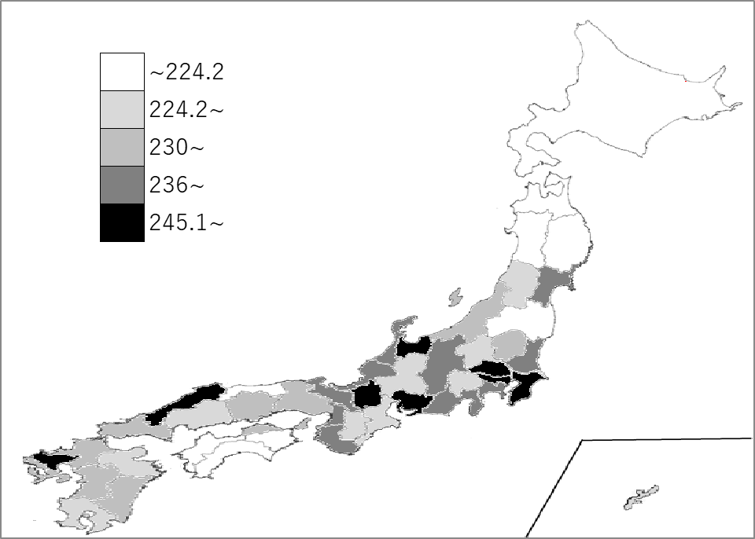
千葉県の推移
令和2年 | 234.7 | 4
令和3年 | 220.5 | 21
令和4年 | 233.9 | 7
令和5年 | 225.4 | 20
令和6年 | 251.3 | 6

《備 考》 ・資料出所 厚生労働省「賃金構造基本統計調査」 注）令和2年から集計方法が変わりました。集計方法の変更については、厚生労働省ホーム ページ「令和2年賃金構造基本統計調査」利用上の注意をご覧ください。 https://www.mhlw.go.jp/toukei/itiran/roudou/chingin/kouzou/z2020/chuui.html

